Calculation
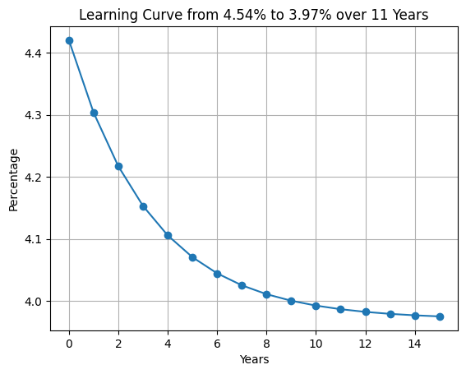
Year | 2015 | 2016 | 2017 | 2018 | 2019 | 2020 | 2021 | 2022 | 2023
Trans and Dist Loss Perc: Current Data | 6.64% | 6.49% | 6.48% | 6.27% | 5.93% | 5.60% | 5.26% | 4.82% | 4.54%

全国电力行业“十四五”发展规划研究

Year | 2015 | 2016 | 2017 | 2018 | 2019 | 2020 | 2021 | 2022 | 2023 | 2024 | 2025 | 2026 | 2027 | 2028 | 2029 | 2030 | 2031 | 2032 | 2033 | 2034 | 2035 | 2036 | 2037 | 2038 | 2039 | 2040 | 2041 | 2042 | 2043 | 2044 | 2045 | 2046 | 2047 | 2048 | 2049 | 2050 | 2051 | 2052 | 2053 | 2054 | 2055 | 2056 | 2057 | 2058 | 2059 | 2060

Trans and Dist Loss Perc: decrease rate till 2025 | 6.64% | 6.49% | 6.48% | 6.27% | 5.93% | 5.60% | 5.26% | 4.82% | 4.54% | 4.42% | 4.30% | 4.22% | 4.15% | 4.11% | 4.07% | 4.04% | 4.03% | 4.02% | 4.00% | 3.99% | 3.99% | 3.98% | 3.98% | 3.98% | 3.98% | 3.97% | 3.97% | 3.97% | 3.97% | 3.97% | 3.97% | 3.97% | 3.97% | 3.97% | 3.97% | 3.97% | 3.97% | 3.97% | 3.97% | 3.97% | 3.97% | 3.97% | 3.97% | 3.97% | 3.97% | 3.97%
 |  |  |  |  |  | 1.06 | 1.06 | 1.09 | 1.06

Trans and Dist Loss Perc: Estimation (benchmarked with Japan, Germany, and Korea | 6.64% | 6.49% | 6.48% | 6.27% | 5.93% | 5.60% | 5.26% | 4.82% | 4.54% | 4.42% | 4.30% | 4.22% | 4.14% | 4.06% | 3.98% | 3.90% | 3.88% | 3.86% | 3.84% | 3.82% | 3.80% | 3.78% | 3.76% | 3.74% | 3.72% | 3.70% | 3.68% | 3.66% | 3.64% | 3.62% | 3.60% | 3.58% | 3.56% | 3.54% | 3.52% | 3.50% | 3.48% | 3.46% | 3.44% | 3.42% | 3.40% | 3.38% | 3.36% | 3.34% | 3.32% | 3.30%

Trans and Dist Loss Perc Avoided (%) | 0.00% | 0.00% | 0.00% | 0.00% | 0.00% | 0.00% | 0.00% | 0.00% | 0.00% | 0.00% | 0.00% | 0.00% | 0.01% | 0.05% | 0.09% | 0.14% | 0.15% | 0.16% | 0.16% | 0.17% | 0.19% | 0.20% | 0.22% | 0.24% | 0.26% | 0.27% | 0.29% | 0.31% | 0.33% | 0.35% | 0.37% | 0.39% | 0.41% | 0.43% | 0.45% | 0.47% | 0.49% | 0.51% | 0.53% | 0.55% | 0.57% | 0.59% | 0.61% | 0.63% | 0.65% | 0.67%

Perc TnD Losses Avoided | 0% | 0% | 0% | 0% | 0% | 0% | 0% | 0% | 0% | 0% | 0% | 0% | 0% | 1% | 2% | 3% | 4% | 4% | 4% | 4% | 5% | 5% | 6% | 6% | 6% | 7% | 7% | 8% | 8% | 9% | 9% | 10% | 10% | 11% | 11% | 12% | 12% | 13% | 13% | 14% | 14% | 15% | 15% | 16% | 16% | 17%

